Прайс
Москва: тел.: +7(495) 505-54-49, тел.: +7(915) 318-72-25 (Кристина) тел.: +7(961) 206-14-57 Skype: karavanmoscow Оптовый склад г. Москва: ул. Дмитровское шоссе 157 БЦ "Гефест" стр. 5 Сочи: тел.: +7(918) 600 93 98 (Основной склад) тел.: +7(918) 400 81 03 (Карина) Skype: karavanmarket Основной оптовый склад: г. Адлер, ул. Просвещения 118 б, рядом с Ж/Д Вокзалом Оптовый магазин: г.Сочи, Краснодарское кольцо, рынок Авангард Розничный магазин: г. Адлер, ул. Ленина 10, ТК "Славутич" Геленджик: тел.: +7(918) 353 21 20 Оптовый склад г. Геленджик, ул.Тельмана, 146 (территория "Стройторг") По всем вопросам обращаться на электронный адрес karavanmarket@mail.ru |  |  | ПРАЙС-ЛИСТ на 04.05.2018 |  |  | Для того чтобы сделать заказ: Необходимо в поле "Количество к заказу" на против нужного товара, ввести необходимое количество товара. Сумма заказа рассчитывается автоматически, и выводится в поле "Сумма заказа" на желтом фоне. Затем отправить файл на адрес karavanmarket@mail.ru

 |  |  |  |  | Сумма заказа: | 0

Фото | Артикул | Наименование товаров | Страна | Цена | Количество к заказу
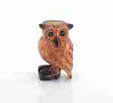 | KA1050 | KA1050 Поющая сова средняя Описание: | 42869d7c-808c-11e0-9e89-6cf049cdcbca | 340 | 0
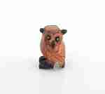 | KA1049 | KA1049 Поющая сова малая Описание: | 42869d7c-808c-11e0-9e89-6cf049cdcbca | 220 | 0
 | KA1051 | KA1051 Поющая сова большая Описание: | 42869d7c-808c-11e0-9e89-6cf049cdcbca | 430 | 0
 | 5KRA384-37 | 5KRA384-37 Подвеска на шнурке, Лист Описание: | 49cc3855-8089-11e0-9e89-6cf049cdcbca | 70 | 0
 | 5KRA384-36 | 5KRA384-36 Подвеска на шнурке, Дракон Описание: | 49cc3855-8089-11e0-9e89-6cf049cdcbca | 70 | 0
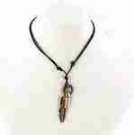 | 5KRA384-21 | 5KRA384-21 Подвеска на шнурке, Перо Описание: | 49cc3855-8089-11e0-9e89-6cf049cdcbca | 70 | 0
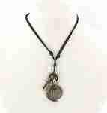 | 5KRA384-35 | 5KRA384-35 Подвеска на шнурке, Глобус Описание: | 49cc3855-8089-11e0-9e89-6cf049cdcbca | 70 | 0
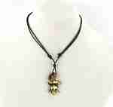 | 5KRA384-34 | 5KRA384-34 Подвеска на шнурке, One piece Описание: | 49cc3855-8089-11e0-9e89-6cf049cdcbca | 70 | 0
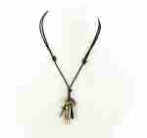 | 5KRA384-22 | 5KRA384-22 Подвеска на шнурке, Пуля Описание: | 49cc3855-8089-11e0-9e89-6cf049cdcbca | 70 | 0
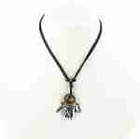 | 5KRA384-23 | 5KRA384-23 Подвеска на шнурке, Лист Описание: | 49cc3855-8089-11e0-9e89-6cf049cdcbca | 70 | 0
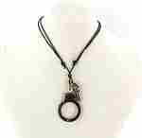 | 5KRA384-24 | 5KRA384-24 Подвеска на шнурке, Наручник Описание: | 49cc3855-8089-11e0-9e89-6cf049cdcbca | 70 | 0
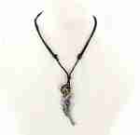 | 5KRA384-25 | 5KRA384-25 Подвеска на шнурке, Револьвер Описание: | 49cc3855-8089-11e0-9e89-6cf049cdcbca | 70 | 0
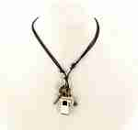 | 5KRA384-26 | 5KRA384-26 Подвеска на шнурке, Свисток Описание: | 49cc3855-8089-11e0-9e89-6cf049cdcbca | 70 | 0
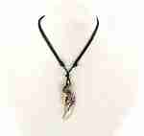 | 5KRA384-29 | 5KRA384-29 Подвеска на шнурке, Крыло Описание: | 49cc3855-8089-11e0-9e89-6cf049cdcbca | 70 | 0
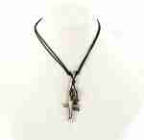 | 5KRA384-30 | 5KRA384-30 Подвеска на шнурке, Песочные часы Описание: | 49cc3855-8089-11e0-9e89-6cf049cdcbca | 70 | 0
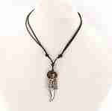 | 5KRA384-31 | 5KRA384-31 Подвеска на шнурке, Кинжал Описание: | 49cc3855-8089-11e0-9e89-6cf049cdcbca | 70 | 0
 | 5KRA384-32 | 5KRA384-32 Подвеска на шнурке, Дерево Описание: | 49cc3855-8089-11e0-9e89-6cf049cdcbca | 70 | 0
 | 5KRA384-27 | 5KRA384-27 Подвеска на шнурке, Монета Описание: | 49cc3855-8089-11e0-9e89-6cf049cdcbca | 70 | 0
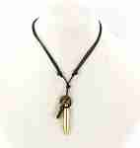 | 5KRA384-33 | 5KRA384-33 Подвеска на шнурке, Патрон Описание: | 49cc3855-8089-11e0-9e89-6cf049cdcbca | 70 | 0
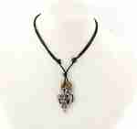 | 5KRA384-28 | 5KRA384-28 Подвеска на шнурке, Демон Описание: | 49cc3855-8089-11e0-9e89-6cf049cdcbca | 70 | 0
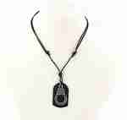 | 5KRA384-1 | 5KRA384-1 Подвеска на шнурке Описание: Эта позиция продается только пачкой 12шт в ассортименте! | 49cc3855-8089-11e0-9e89-6cf049cdcbca | 70 | 0
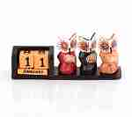 | POL79 | POL79 Календарь 3 совы Описание: | f6b30588-8089-11e0-9e89-6cf049cdcbca | 150 | 0
 | POL19 | POL19 Календарь Сова Описание: | f6b30588-8089-11e0-9e89-6cf049cdcbca | 290 | 0
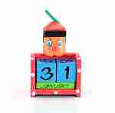 | PB78 | PB78 Календарь Пиноккио Описание: | f6b30588-8089-11e0-9e89-6cf049cdcbca | 250 | 0
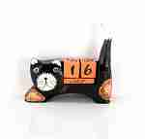 | 2POL209 | 2POL209 Календарь Кошка Описание: | f6b30588-8089-11e0-9e89-6cf049cdcbca | 120 | 0
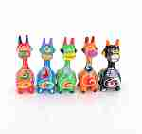 | POL11-2 | POL11-2 Набор жирафов 5шт. Описание: | f6b30588-8089-11e0-9e89-6cf049cdcbca | 280 | 0
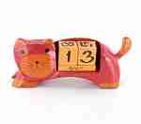 | POL29 | POL29 Календарь Кошка Описание: | f6b30588-8089-11e0-9e89-6cf049cdcbca | 220 | 0
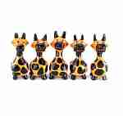 | POL11-1 | POL11-1 Набор жирафов 5шт. Описание: | f6b30588-8089-11e0-9e89-6cf049cdcbca | 280 | 0
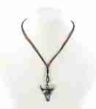 | 5KRA805 | 5KRA805 Подвеска на шнурке Описание: Длина сложенного пополам шнурка 36см., застежка на кокосовую пуговицу. В пачке 12 штук, подвески в ассортименте. | 49cc3855-8089-11e0-9e89-6cf049cdcbca | 60 | 0
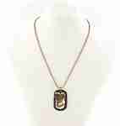 | 5KRA801 | 5KRA801 Подвес Описание: Длина цепочки сложенной пополам 29см. | 49cc3855-8089-11e0-9e89-6cf049cdcbca | 70 | 0
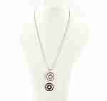 | 5KRA802 | 5KRA802 Подвес двойной на цепочке Описание: Длина цепочки сложенной пополам 34см. | 49cc3855-8089-11e0-9e89-6cf049cdcbca | 70 | 0
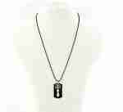 | 5KRA803 | 5KRA803 Подвеска на цепочке Описание: Длина цепочки сложенной пополам 34см. | 49cc3855-8089-11e0-9e89-6cf049cdcbca | 50 | 0
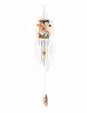 | AN3 | AN3 Музыка ветра с гекконами Описание: | f6b30588-8089-11e0-9e89-6cf049cdcbca | 230 | 0
 | AN2 | AN2 Посох дождя с гекконами Описание: | f6b30588-8089-11e0-9e89-6cf049cdcbca | 250 | 0
 | AN1 | AN1 Посох дождя с гекконами Описание: | f6b30588-8089-11e0-9e89-6cf049cdcbca | 300 | 0
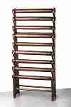 | 2EL100 | 2EL100 Подставка для браслетов 100см. Описание: | f6b30588-8089-11e0-9e89-6cf049cdcbca | 2950 | 0
 | POL8-1 | POL8-1 Календарь Авто большой Описание: | f6b30588-8089-11e0-9e89-6cf049cdcbca | 160 | 0
 | POL8-2 | POL8-2 Календарь Авто большой Описание: | f6b30588-8089-11e0-9e89-6cf049cdcbca | 160 | 0
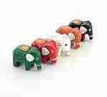 | 2POL259 | 2POL259 Набор слонов 5шт. Описание: | f6b30588-8089-11e0-9e89-6cf049cdcbca | 150 | 0
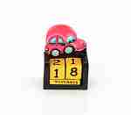 | POL7-2 | POL7-2 Календарь Авто малый Описание: | f6b30588-8089-11e0-9e89-6cf049cdcbca | 100 | 0
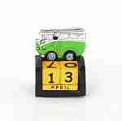 | POL7-1 | POL7-1 Календарь Авто малый Описание: | f6b30588-8089-11e0-9e89-6cf049cdcbca | 100 | 0
 | POL6 | POL6 Календарь Абстракция Описание: | f6b30588-8089-11e0-9e89-6cf049cdcbca | 240 | 0
 | BDB | BDB Пара медных чайников Описание: | b68e3c73-d8ba-11e2-8f89-001d7d0a9e2f | 3600 | 0
 | 17TUR3 | 17TUR3 Кофейная пара Описание: | b68e3c73-d8ba-11e2-8f89-001d7d0a9e2f | 300 | 0
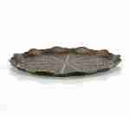 | 17TUR41 | 17TUR41 Поднос круглый Описание: | b68e3c73-d8ba-11e2-8f89-001d7d0a9e2f | 1200 | 0
 | BDK | BDK Пара медных чайничков Описание: | b68e3c73-d8ba-11e2-8f89-001d7d0a9e2f | 2650 | 0
 | BKS | BKS Чашка медная Описание: | b68e3c73-d8ba-11e2-8f89-001d7d0a9e2f | 320 | 0
 | SZ | SZ Сахарница с крышкой Описание: | b68e3c73-d8ba-11e2-8f89-001d7d0a9e2f | 240 | 0
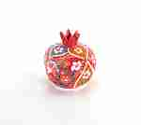 | SN3 | SN3 Гранат керамический большой Описание: | b68e3c73-d8ba-11e2-8f89-001d7d0a9e2f | 590 | 0
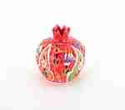 | SN2 | SN2 Гранат керамический средний Описание: | b68e3c73-d8ba-11e2-8f89-001d7d0a9e2f | 450 | 0
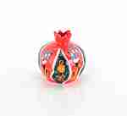 | SN1 | SN1 Гранат керамический малый Описание: | b68e3c73-d8ba-11e2-8f89-001d7d0a9e2f | 390 | 0
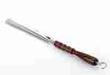 | RO2 | RO2 Рожок обувной средний Описание: | 4e127564-d74f-4dd9-bced-0327f0f4e061 | 165 | 0
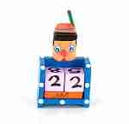 | POL68 | POL68 Календарь Пиноккио Описание: | f6b30588-8089-11e0-9e89-6cf049cdcbca | 120 | 0
 | POL98 | POL98 Календарь Слон Описание: | f6b30588-8089-11e0-9e89-6cf049cdcbca | 110 | 0
 | 17TUR40 | 17TUR40 Поднос круглый Описание: | b68e3c73-d8ba-11e2-8f89-001d7d0a9e2f | 720 | 0
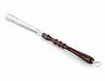 | RO3 | RO3 Рожок обувной большой Описание: | 4e127564-d74f-4dd9-bced-0327f0f4e061 | 180 | 0
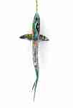 | BEV2 | BEV2 Подвесная акула большая Описание: | f6b30588-8089-11e0-9e89-6cf049cdcbca | 3900 | 0
 | BEV3 | BEV3 Подвесная акула Описание: | f6b30588-8089-11e0-9e89-6cf049cdcbca | 980 | 0
 | LU40-2 | LU40-2 Абстракция, Двое Описание: | f6b30588-8089-11e0-9e89-6cf049cdcbca | 750 | 0
 | LU40-1 | LU40-1 Абстракция, Сердце Описание: | f6b30588-8089-11e0-9e89-6cf049cdcbca | 750 | 0
 | LU30-3 | LU30-3 Абстракция, Бесконечность Описание: | f6b30588-8089-11e0-9e89-6cf049cdcbca | 480 | 0
 | LU15-2 | LU15-2 Абстракция 15см, Двое Описание: | f6b30588-8089-11e0-9e89-6cf049cdcbca | 190 | 0
 | LU50-2 | LU50-2 Абстракция , Бесконечность Описание: | f6b30588-8089-11e0-9e89-6cf049cdcbca | 1050 | 0
 | LU50-1 | LU50-1 Абстракция , Двое Описание: | f6b30588-8089-11e0-9e89-6cf049cdcbca | 1050 | 0
 | LU40-3 | LU40-3 Абстракция, Бесконечность Описание: | f6b30588-8089-11e0-9e89-6cf049cdcbca | 750 | 0
 | LU15-3 | LU15-3 Абстракция 15см, Сердце Описание: | f6b30588-8089-11e0-9e89-6cf049cdcbca | 190 | 0
 | LU50-3 | LU50-3 Абстракция , Сердце Описание: | f6b30588-8089-11e0-9e89-6cf049cdcbca | 1050 | 0
 | LU15-1 | LU15-1 Абстракция 15см, Бесконечность Описание: | f6b30588-8089-11e0-9e89-6cf049cdcbca | 190 | 0
 | LU30-2 | LU30-2 Абстракция, Сердце Описание: | f6b30588-8089-11e0-9e89-6cf049cdcbca | 480 | 0
 | LU30-1 | LU30-1 Абстракция, Двое Описание: | f6b30588-8089-11e0-9e89-6cf049cdcbca | 480 | 0
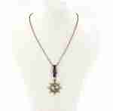 | 6KRA20 | 6KRA20 Подвес мужской на цепочке Описание: Длина цепочки сложенной пополам 29см. | 49cc3855-8089-11e0-9e89-6cf049cdcbca | 70 | 0

 |  |  |  |  | Сумма заказа: | 0

